сердце,удача
Фамилия имя отчество |  |  |  | дата

Магнит серия "сердце, удача"
Двухслойный магнит, материал: зеркальный пластик, подложка из цветного пластика
Артикул | Фото товара | Размер | Кол-во шт. | Стоимость 1ед. | Сумма, руб | Примечание
1 |  | 75*75 |  | 55.00 | -
2 |  | 75*75 |  | 55.00 | -
3 |  | 75*75 |  | 55.00 | -
4 |  | 75*75 |  | 55.00 | -
5 |  | 75*65 |  | 55.00 | -
6 |  | 75*65 |  | 55.00 | -
7 |  | 75*75 |  | 55.00 | -
8 |  | 75*75 |  | 55.00 | -
9 |  | 75*75 |  | 55.00 | -
10 |  | 75*75 |  | 55.00 | -
11 |  | 75*75 |  | 55.00 | -
12 |  | 75*75 |  | 55.00 | -
13 |  | 75*75 |  | 55.00 | -
14 | 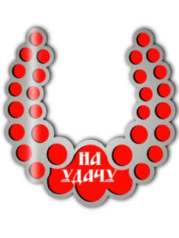 | 55*75 |  | 55.00 | -
15 | 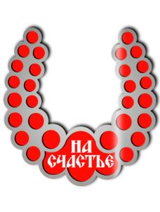 | 75*65 |  | 55.00 | -
16 | 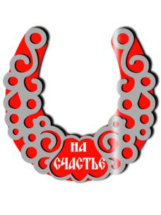 | 75*65 |  | 55.00 | -
17 | 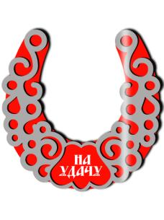 | 65*75 |  | 55.00 | -
18 | 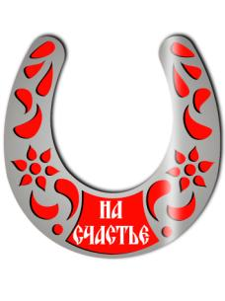 |  |  | 55.00 | -
19 | 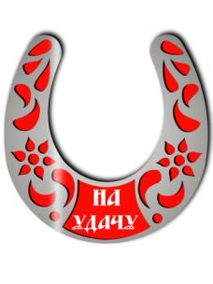 |  |  | 55.00 | -
 |  |  |  |  | -

